关系图
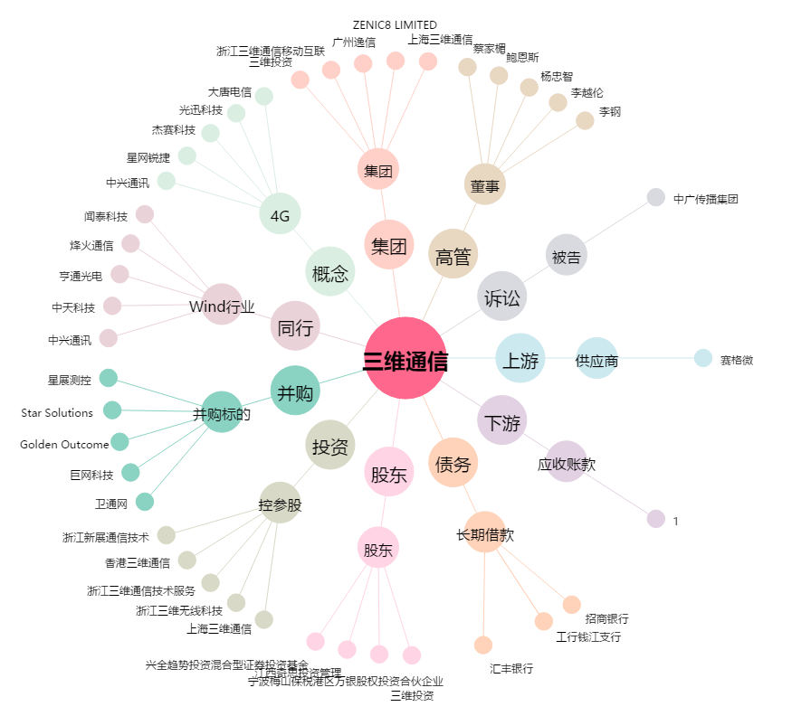
三维通信[002115.SZ] - 关系概览图

